상품제안서
하이파워 줌 헤드랜턴 CREE 5W LED | 상품코드: S13671

 |  |  |  |  |  |  | 02-713-8555 | www.synergygift.co.kr
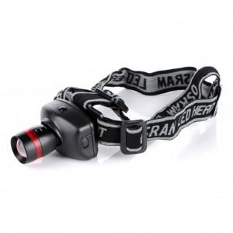 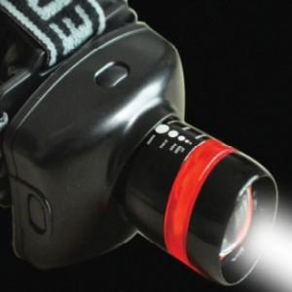

【상세/제작정보】 | 초 강력 LED칩을 사용 건전지 헤드랜턴중 최고의 밝기

【인쇄/포장옵션】 | 실크 / 포장지포장

【공급단가】 | 수량 | 50~ | 100~ | 500~ | 1,000~ | 2,000~
*VAT별도 | 기본형 | 7,800원 | 7,620원 | 7,380원 | 7,020원 | 6,900원
 | 건전지추가 | 8,380원 | 8,190원 | 7,930원 | 7,540원 | 7,410원

【상품 URL】 | https://www.synergygift.co.kr:443/src/goods_detail.php?gdno=4811

